Solicitud gráfica
 | Área: | Matemáticas |  |  | Fecha:
 | Grado: | 8 |  |  | 2016-02-24
 | Título del tema: | Los tipos de cuerpos de revolución |  |  | ¿Cuaderno de estudio o recurso? | Recurso
 | Editor: | Josué Malagón |  |  | Motor del recurso | M5A

 | Código guión o recurso: | MA_08_10_CO_REC220 | ← Para determinar este código, visite la hoja de Ayuda
 |  |  |  |  | ESPECIFICACIÓN DE ARCHIVOS A ENTREGAR
Núm. | Archivo Shutterstock o ruta en web | Imagen para: | Tipo | Ubicación de la imagen en el recurso M5A | Nombre imagen SMALL | Tamaño imagen SMALL | Nombre imagen ZOOM | Tamaño imagen ZOOM | Descripción | Observaciones
IMG01 | 171458720 | Recurso M5A | Ilustración | Contenido | MA_08_10_CO_REC220_IMG01n.png | 286 x 286 px | MA_08_10_CO_REC220_IMG01a.png | 500 x 500 px | cilindro con medidas específicas pregunta 1 | 
IMG02 | 171458720 | Recurso M5A | Ilustración | Contenido | MA_08_10_CO_REC220_IMG02n.png | 286 x 286 px | MA_08_10_CO_REC220_IMG02a.png | 500 x 500 px | cilindro con medidas específicas pregunta 2
IMG03 | 323119508 | Recurso M5A | Ilustración | Contenido | MA_08_10_CO_REC220_IMG03n.png | 286 x 286 px | MA_08_10_CO_REC220_IMG03a.png | 500 x 500 px | cilindro con medidas específicas y debe tener un hueco pregunta 3 | 
IMG04 | 323119508 | Recurso M5A | Ilustración | Contenido | MA_08_10_CO_REC220_IMG04n.png | 286 x 286 px | MA_08_10_CO_REC220_IMG04a.png | 500 x 500 px | cilindro con medidas específicas pregunta 4 | 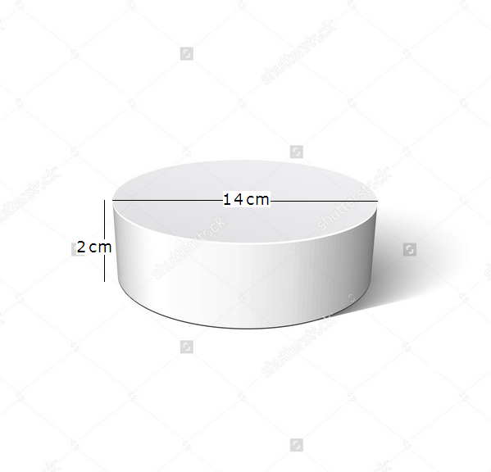
IMG05 | 323119508 | Recurso M5A | Ilustración | Contenido | MA_08_10_CO_REC220_IMG05n.png | 286 x 286 px | MA_08_10_CO_REC220_IMG05a.png | 500 x 500 px | cilindro con medidas específicas pregunta 5 | 
IMG06 | 120158527 | Recurso M5A | Ilustración | Contenido | MA_08_10_CO_REC220_IMG06n.png | 286 x 286 px | MA_08_10_CO_REC220_IMG06a.png | 500 x 500 px | piscina cilíndrica con medidas específicas pregunta 6 | 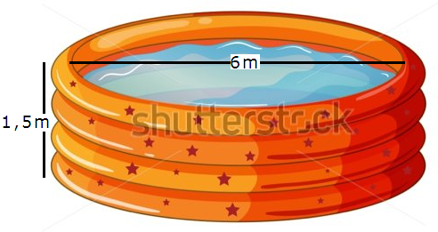
IMG07 | 103838078 | Recurso M5A | Ilustración | Contenido | MA_08_10_CO_REC220_IMG07n.png | 286 x 286 px | MA_08_10_CO_REC220_IMG07a.png | 500 x 500 px | estanque de agua pregunta 7 | ninguna
IMG08 | 117647422 | Recurso M5A | Ilustración | Contenido | MA_08_10_CO_REC220_IMG08n.png | 286 x 286 px | MA_08_10_CO_REC220_IMG08a.png | 500 x 500 px | rollo de toallas o papel con medidas específicas pregunta 8 | 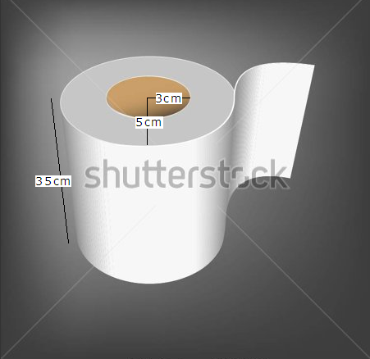
IMG09 | 314146376 | Recurso M5A | Ilustración | Contenido | MA_08_10_CO_REC220_IMG09n.png | 286 x 286 px | MA_08_10_CO_REC220_IMG09a.png | 500 x 500 px | cilindro con medidas específicas pregunta 9 | 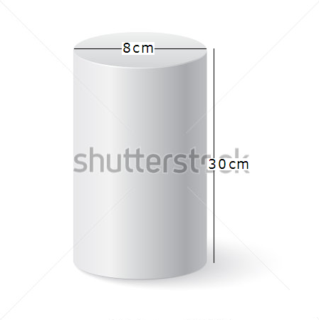
IMG10 | 314146376 | Recurso M5A | Ilustración | Contenido | MA_08_10_CO_REC220_IMG10n.png | 286 x 286 px | MA_08_10_CO_REC220_IMG10a.png | 500 x 500 px | cilindro con medidas específicas pregunta 10

